Sheet1
拜访记录

时间 | 2023-03-20
地点 | 康力康科技
参会人员 | 康力康科技 | 总经理：高总
 | 力马微 | Kevin岳、叶工
 | 九音科技 | 白蓉

拜访起因 | 力马微接到客户康力康科技的需求，请九音评估一款Shure MV7的麦克风（配Shure App）的开发及实现可行性。 已通过提供的PCBA初评，功能可实现。考虑到Shure品牌效应，以及为了解客户详情，约三方一起进一步面对面交流。

会议目的 | 了解对方产品的实际需求和主要业务、Shure MV7样机算法功能现场确认、后续开发模式确认

会议详情 | 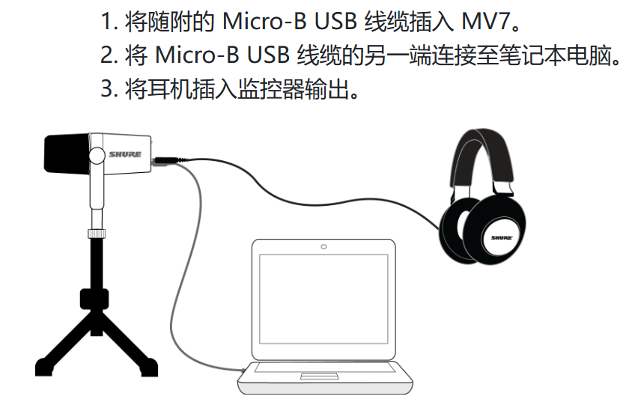 1）康力康科技简介 深圳市康力康科技有限公司，该公司是一家提供PCBA解决方案的方案公司，不具备软件开发能力，完整软件解决方案主要靠原厂&其他方案公司提供。 主要做智能眼镜、部分低端蓝牙TWS耳机等方案。除了智能眼镜，业务没有固定集中的领域。 2）项目情况 上周，力马微提供了一款Shure的USB麦克风PCBA板，型号MV7，供九音评估功能可行性。 2.1）经现场沟通，康力康接到的是Shure M7的高仿版本PCBA整机解决方案需求。同时，给到九音评估的PCBA板，本身也是个高仿版本，对方不肯透露客户信息。 2.2）评估版本主控是由 ADI的ADAU1761 + 炬芯的ATS3607D 完成的。没有找到MV7的拆机视频，预估计，由ADAU1761完成麦克风的拾音和算法(EQ\限幅器\压缩器)功能，ATS3607D完成USB Audio。 参考炬芯版本的主控成本（ADAU1761：2.2美金、ATS3607D：2美金），外加一个外挂Flash（华邦：2RMB），该方案的主控部分成本>4美金。 --------------------------------------- 如果不考虑是个高仿产品，基于需求，分析如下： --------------------------------------- 2.3）原版售价会员价1988RMB(原价2488RMB)，炬芯版本售价600RMB左右。以ShureM7的原价，预估该产品可能不会走量。 2.4）炬芯版本音效功能不太明显，对方对当前替代版本的功能需求是不差于此版本。 2.5）康力康接受收取开发费（出货返还），也提议如果能在1个月内完成项目，可以先下3K订单。后续订单预估每月2~3w台 2.6）我们请高总再和客户进一步沟通，替换方案的初衷，如果不是为了更低成本替换，则解决方案推荐及软件评估如下 3）方案推荐 3.1）参考炬芯方案，以DSP+USB Audio的方式，8600+8600A的方案，PCBA总成本保持和炬芯方案持平，适用于出量模式 3.2）高集成度方案：用一颗8600完成USBAudio+算法的方案，适用于报价优势模式 以上，建议优先考虑双芯片方案。 4）软件开发评估 4.1）开发USB HID协议，匹配Shure App：主要是控制协议，初评可实现，无技术难度 4.2）触摸按键功能开发（两个单点触摸，一个滑条触摸，看原PCBA，触摸IC型号CP2528）：实现不复杂 4.3）LED灯显示（看原PCBA，经过3个扩展IC完成的LED点灯功能），实现不复杂

